CODIFICATION
 |  | Sujets | Observations
 |  | ACCEPT : | Ne pas confondre les point 2 et 3 : lorsqu'on a eu au moins un contact avec la personne puis plus rien, il ne faut pas le mettre en "injoignable" mais en "refuse de répondre" .
 |  | 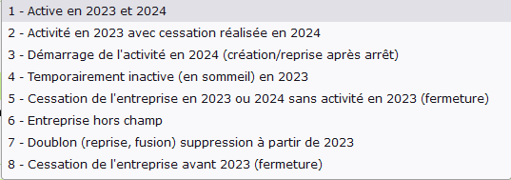 MAJC : | Code 4 : Une entreprise "Temporairement inactive" est généralement un groupement forestier qui n'a pas effectué de coupe vendue bord de route l'année enquêtée. Si une groupement forestier n'a pas l'intention d'effectuer de coupe dans les 5 prochaines années, il conviendra de le déclarer à la chargée d'enquête EXF-SRI afin qu'elle le mette dans un tableau spécial. De ce fait, cette unité ne sera pas enquêté les 4 prochaines années et donc sortira de l'échantillon. Il convient donc de poser la question pour toute les unités déclarant ne pas avoir fait de coupe. Code 6 : Une entreprise classée en "Hors champ" est obligatoirement une entreprise qui à l'avenir ne répondra jamais aux critères de définition de l'enquête. Si elle peut y répondre dans les 5 années à venir, elle doit alors être mise en "Temporairement inactive".
Sous-thème | Chapitre | Sujet | Réponse
 |  | Une enquêtrice me demande quel code mettre pour une entreprise qui a cessée en juin 2023 et qu'un repreneur a poursuite en juillet 2023. Si on met le code 7, toutes les données qui vont de janvier 2023 à juin 2023 ne seront pas prises en compte. | On n'avait pas pensé à ce type de cas. Il faudra qu'on revoit pour l'année prochaine les modalités de la variable MAJC. Tu peux codifier cette unité en code 2- active en 2023 avec cessation réalisée en 2024 en mettant en commentaire que cette unité à été reprise en juillet 2023 par la société xxx.
 |  | Quand tu dis qu'en fin de campagne, pour chaque questionnaire collecté, le code VALIDSRISE prendra la modalité 5-NPAI ou 7- CAPI validé, ceux qui ont, par exemple le code 6-À expertiser par le SSP tout en ayant fait le choix "questionnaire incomplet" dans ce même onglet, finiront par soit 5 ou 7 ou pourront-ils conserver cette validation ?. | En fin de campagne, pour chaque questionnaires collecté le code VALIDSRISE prendra la modalité 5-NPAI, 6-A expertiser par le SSP ou 7-CAPI validé.

